상품제안서
알로꼬 시그니쳐플러스 4in1 전동 와인오프너 세트 | 상품코드: F25400

 |  |  |  |  |  |  | 02-412-0044 | www.easy1.co.kr
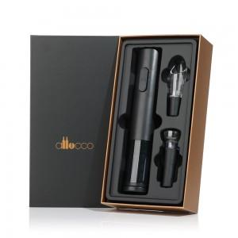

【상세/제작정보】 | <p><b><span style="font-size: 14pt;">* 배송비 한박스 16개 4000원 별도</span></b></p>

【인쇄/포장옵션】 | 레이저, 개별인쇄 / 포장지포장

【공급단가】 | 수량 | 30~ | 50~ | 100~ | 300~ | 500~
*VAT별도 | 단가 | 21,250원 | 20,910원 | 20,400원 | 19,300원 | 19,000원

【상품 URL】 | https://dev.easy1.co.kr:443/src/goods_detail.php?gdno=25400

